PCB
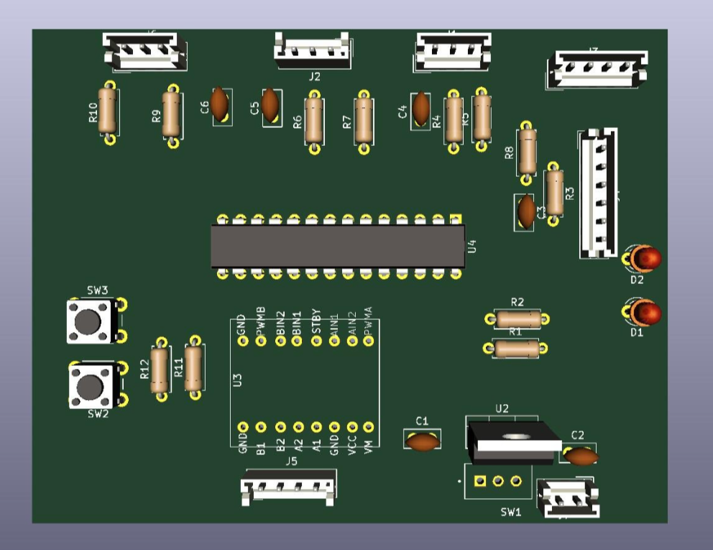
Chân | Tên Chân (PIC) | Nhóm Linh kiện | Kết nối & Chức năng cụ thể
1 | MCLR/Vpp | Nạp chương trình | Chân Reset hệ thống và nạp điện áp
2 | RA0/AN0 | Sensor Circuit | Cảm biến Trái (Sensor 1)
3 | RA1/AN1 | Sensor Circuit | Cảm biến Giữa (Sensor 2)
4 | RA2/AN2 | Sensor Circuit | Cảm biến Phải (Sensor 3)
5 | RA3/AN3 | Cơ cấu cơ khí | Để trống (Dự phòng CPU_PIN4)
6 | RA4/T0CKI | Cơ cấu cơ khí | Để trống (Dự phòng CPU_PIN5)
7 | RA5/AN4 | Cơ cấu cơ khí | Để trống (Dự phòng CPU_PIN6)
8 | VSS | Nguồn | Nối đất (GNDPWR)
9 | RA6/OSC1 | Dao động | Chân thạch anh đầu vào (CPU_PIN7)
10 | RA7/OSC2 | Dao động | Chân thạch anh đầu ra (CPU_PIN8)
11 | RC0 | Led Circuit | Điều khiển LED D1
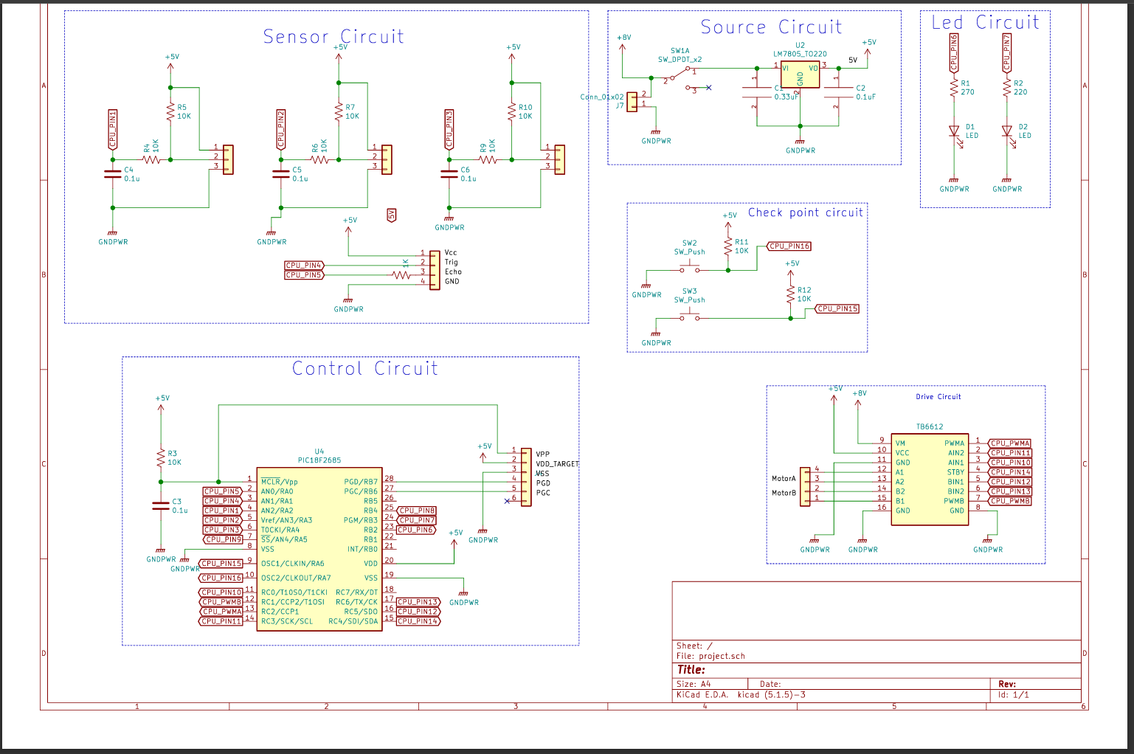
12 | RC1/CCP2 | Drive Circuit | PWMB - Tốc độ Motor Phải
13 | RC2/CCP1 | Drive Circuit | PWMA - Tốc độ Motor Trái
14 | RC3 | Led Circuit | Điều khiển LED D2
15 | RC4 | Cơ cấu cơ khí | Để trống (Dự phòng CPU_PIN13)
16 | RC5 | Cơ cấu cơ khí | Để trống (Dự phòng CPU_PIN14)
17 | RC6/TX | Giao tiếp | Chân truyền UART (CPU_PIN15)
18 | RC7/RX | Giao tiếp | Chân nhận UART (CPU_PIN16)
19 | VSS | Nguồn | Nối đất (GNDPWR)
20 | VDD | Nguồn | Nguồn dương nuôi vi điều khiển
21 | RB0/INT | Check point | Nút nhấn SW2
22 | RB1 | Check point | Nút nhấn SW3
23 | RB2 | Drive Circuit | AIN1 - Hướng Motor Trái
24 | RB3 | Drive Circuit | BIN1 - Hướng Motor Phải
25 | RB4 | Control/Ultra | Trig - Phát sóng siêu âm HC-SR04
26 | RB5 | Control/Ultra | Echo - Nhận sóng siêu âm HC-SR04
27 | RB6/PGC | Drive/Program | STBY (Kích hoạt Driver) / Nạp PGC
28 | RB7/PGD | Programming | Chân nạp dữ liệu PGD

